LSMW
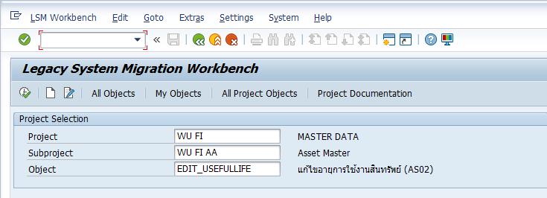
แก้ไขอายุใช้งานสินทรัพย์ | Main Asset Number | Asset Subnumber | Transaction Type
 | 201000000590 | 0 | 20
 | 201000000579 | 0 | 20
 | 201000000580 | 0 | 20

ABZU Write-up (เพิ่มมูลค่าสินทรัพย์ กรณีเดิมคิดค่าเสื่อมราคามากเกินไป เช่น เปลี่ยนอายุให้มากขึ้น จาก 5 เป็น 20) | Main Asset Number | Asset Subnumber | Transaction Type | Document Date in Do | Posting Date | Asset Value Date | Amount Posted | Item Text
 | 201000000590 | 0 | 700 | 28.02.2022 | 01.03.2022 | 28.02.2022 | 436078.25438 | ปป.ค่าเสื่อมราคาเนื่องจากอายุการใช้งานผิด (สตง)
 | 201000000579 | 0 | 700 | 28.02.2022 | 01.03.2022 | 28.02.2022 | 14979.893699 | ปป.ค่าเสื่อมราคาเนื่องจากอายุการใช้งานผิด (สตง)
 | 201000000580 | 0 | 700 | 28.02.2022 | 01.03.2022 | 28.02.2022 | 5924.889863 | ปป.ค่าเสื่อมราคาเนื่องจากอายุการใช้งานผิด (สตง)
 | 201000000581 | 0 | 700 | 28.02.2022 | 01.03.2022 | 28.02.2022 | 34299.891781 | ปป.ค่าเสื่อมราคาเนื่องจากอายุการใช้งานผิด (สตง)

ABAA Unplan. Depre. (เพิ่มค่าเสื่อมราคา กรณีเดิมคิดค่าเสื่อมราคาน้อยเกินไป เช่น เปลี่ยนอายุให้ลดลง จาก 20 เป็น 5) | Main Asset Number | Asset Subnumber | Transaction Type | Document Date in Do | Posting Date | Asset Value Date | Amount Posted | Item Text
 | 301000000270 | 0 | 640 | 28.02.2022 | 01.03.2022 | 28.02.2022 | 1890.1989041 | ปป.ค่าเสื่อมราคาเนื่องจากอายุการใช้งานผิด (สตง)
 | 301000000275 | 0 | 640 | 28.02.2022 | 01.03.2022 | 28.02.2022 | 4137.6846575 | ปป.ค่าเสื่อมราคาเนื่องจากอายุการใช้งานผิด (สตง)
 | 401000000273 | 0 | 640 | 28.02.2022 | 01.03.2022 | 28.02.2022 | 2250.2127397 | ปป.ค่าเสื่อมราคาเนื่องจากอายุการใช้งานผิด (สตง)
 | 401000000277 | 0 | 640 | 28.02.2022 | 01.03.2022 | 28.02.2022 | 531.87945205 | ปป.ค่าเสื่อมราคาเนื่องจากอายุการใช้งานผิด (สตง)
 | 401000000278 | 0 | 640 | 28.02.2022 | 01.03.2022 | 28.02.2022 | 14750.196027 | ปป.ค่าเสื่อมราคาเนื่องจากอายุการใช้งานผิด (สตง)
 | 403000000122 | 0 | 640 | 28.02.2022 | 01.03.2022 | 28.02.2022 | 67906.509315 | ปป.ค่าเสื่อมราคาเนื่องจากอายุการใช้งานผิด (สตง)
 | 403000000123 | 0 | 640 | 28.02.2022 | 01.03.2022 | 28.02.2022 | 6500.2072603 | ปป.ค่าเสื่อมราคาเนื่องจากอายุการใช้งานผิด (สตง)
 | 403000000128 | 0 | 640 | 28.02.2022 | 01.03.2022 | 28.02.2022 | 3500.9785699 | ปป.ค่าเสื่อมราคาเนื่องจากอายุการใช้งานผิด (สตง)

